BIG300
供应商 | 店铺编号 | 店铺名称 | 上级客户编码 | 上级客户 | 直属客户编码 | 直属客户名称 | 直属客户身份 | 省区 | 省份 | 城市 | 店铺产权关系 | 店铺形象 | 收货地址（到店） | 收货联系人 | 联系电话 | 位置 | 鞋墙焦点 | 鞋墙焦点 | 鞋墙焦点 | 鞋墙焦点 | 鞋墙焦点 | 鞋墙焦点 | 鞋墙焦点 | 鞋墙焦点 | 鞋墙焦点 | 鞋墙焦点 | 鞋墙焦点 | 鞋墙焦点 | 鞋墙焦点 | 鞋墙焦点 | 陈列桌 | 陈列桌 | 陈列桌 | 陈列桌 | 陈列桌 | 陈列桌 | 陈列桌 | 陈列桌 | 陈列桌 | 陈列桌 | 陈列桌 | 陈列桌 | 陈列桌 | 陈列桌 | 陈列桌 | 陈列桌 | 陈列桌 | 陈列桌 | 中岛服墙 | 中岛服墙 | 备注
 |  |  |  |  |  |  |  |  |  |  |  |  |  |  |  | 道具类型 | 6代园区/6代优化测试 | 6代园区/6代优化测试 | G6E | G6E | 6代园区/6代优化测试 | 6代园区/6代优化测试 | G6E | G6E | 5代/6代/7代 | 5代/6代/7代 | 5代/6代/7代 | 5代/6代/7代 | 5代/6代/7代 | 5代/6代/7代 | 5代普通展桌 | 5代互叠展桌 | 5代新 | 6代优化测试大 | 6代优化测试小 | 老6代 | 6代lite | 七代 | 6代园区 | 6代园区 | 老6代 | 6代lite | 6代优化测试小 | 6代优化测试大 | 七代 | 5代普通展桌 | 5代互叠展桌 | 5代新 | 七代 | 七代
 |  |  |  |  |  |  |  |  |  |  |  |  |  |  |  | 效果图类型 | 男子 | 女子 | 男子 | 女子 | 男子 | 女子 | 男子 | 女子 | 男子 | 女子 | 男子 | 女子 | 女子 | 男子 |  |  |  | 大 | 小 |  |  |  |  |  |  |  | 小 | 大 |  |  |  |  | 男子 | 女子
 |  |  |  |  |  |  |  |  |  |  |  |  |  |  |  | 效果图 |  |  |  |  |  |  |  |  | 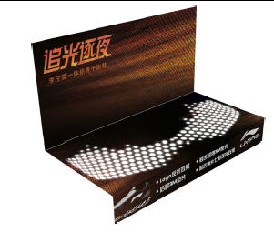 | 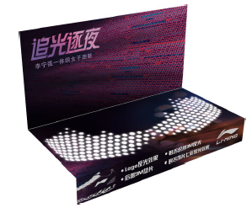 | 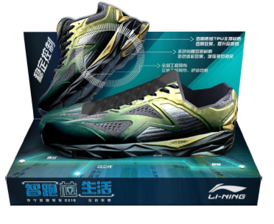 |  | 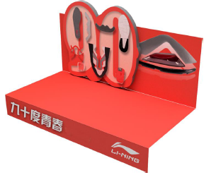 | 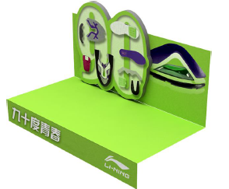 |  |  |  |   |  |  |  |  | 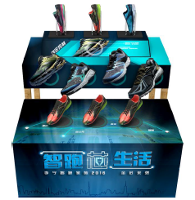 | 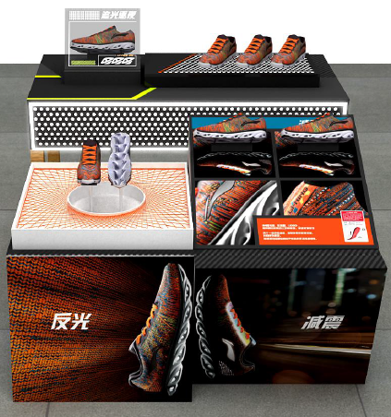 |  |  |  |  |  |  |  |  | 
 |  |  |  |  |  |  |  |  |  |  |  |  |  |  |  | 道具名称 | 鞋墙凹槽POP | 鞋墙凹槽POP | 鞋墙凹槽POP | 鞋墙凹槽POP | 鞋墙凹槽POP | 鞋墙凹槽POP | 鞋墙凹槽POP | 鞋墙凹槽POP | 鞋托 | 鞋托 | 鞋托 | 鞋托 | 鞋托 | 鞋托 | 底板 | 底板 | 底板 | 底板 | 底板 | 底板 | 底板 | 展桌道具 | 底板 | 底板 | 底板 | 底板 | 底板 | 底板 | 展桌道具 | 底板 | 底板 | 底板 | T型POP | T型POP
 |  |  |  |  |  |  |  |  |  |  |  |  |  |  |  | 道具编码 | M0009 | M0011 | M0022 | M0024 | M0129 | M0130 | M0131 | M0024 | M0027 | M0028 | M0114 | M0117 | M0118 | M0119 | M0063 | M0064 | M0122 | M0069 | M0127 | M0124 | M0125 | M0128 | M0123 | M0066 | M0067 | M0068 | M0070 | M0126 | M0077 | M0120 | M0121 | M0122 | M0101 | M0102
 |  |  |  |  |  |  |  |  |  |  |  |  |  |  |  | 材质 | 3mm白色PVC裱画面 | 3mm白色PVC裱画面 | 3mm白色PVC裱画面 | 3mm白色PVC裱画面 | 3mm白色PVC裱画面 | 3mm白色PVC裱画面 | 3mm白色PVC裱画面 | 3mm白色PVC裱画面 | 卡纸印刷 | 卡纸印刷 | 卡纸印刷 | 卡纸印刷 | 卡纸印刷 | 卡纸印刷 | 5mm白色PVC裱画面 | 5mm白色PVC裱画面 | 5mm白色PVC裱画面 | 5mm白色PVC裱画面 | 5mm白色PVC裱画面 | 5mm白色PVC裱画面 | 5mm白色PVC裱画面 | pvc | 5mm白色PVC裱画面 | 5mm白色PVC裱画面 | 5mm白色PVC裱画面 | 5mm白色PVC裱画面 | 5mm白色PVC裱画面 | 5mm白色PVC裱画面 | pvc | 5mm白色PVC裱画面 | 5mm白色PVC裱画面 | 5mm白色PVC裱画面 | 5mmpvc底托+5mmpvc裱画面(双面) | 5mmpvc底托+5mmpvc裱画面(双面)
 |  |  |  |  |  |  |  |  |  |  |  |  |  |  |  | 规格 | 1套2组 | 1套2组 | 1套1个 | 1套1个 | 1套2组 | 1套2组 | 1套1个 | 1套1个 | 1套9个 | 1套9个 | 1套9个 | 1套9个 | 1套9个 | 1套9个 | 1套1块板 | 1套5块板 | 1套3块板 | 1套2块板 | 1套2块板 | 1套2块板 | 1套3块板 | 一套一组 | 1套2块板 | 1套2块板 | 1套2块板 | 1套3块板 | 1套2块板 | 1套2块板 | 一套一组 | 1套1块板 | 1套5块板 | 1套3块板 | 一套一个 | 一套一个
 |  |  |  |  |  |  |  |  |  |  |  |  |  |  |  | 尺寸 | 背板1200*290底板1200*250 | 背板1200*290底板1200*250 | 1200*306 | 1200*306 | 背板1200*290底板1200*250 | 背板1200*290底板1200*250 | 1200*306 | 1200*306 | 300*150下折40 | 300*150下折40 | 300*150下折40 | 300*150下折40 | 300*150下折40 | 300*150下折40 | L1400*W800*H650 | 500*W1400*H900/L1600*W500*H650 | L1600*W500*H650 | 1600*800*900（大）1500*600*600（中） | 1600*800*900（大）1500*600*600（中） | 上层L1200*W600*H620下层L1000*W450*H465 | L1400*W520*H650 | 上层底板1400*800下层底板1200 H30 | 上层1270x660x760下层1180x660x510 | 上层1270x660x760下层1180x660x510 | 上层L1200*W600*H620下层L1000*W450*H465 | L1400*W520*H650 | 1600*800*900（大）1500*600*600（中） | 1600*800*900（大）1500*600*600（中） | 上层底板1400*800下层底板1200 H30 | L1400*W800*H650 | 500*W1400*H900/L1600*W500*H650 | L1600*W500*H650 | 宽*高1000*240底托宽150 | 宽*高1000*240底托宽150
鑫光 | L11V | 四川劲浪体育宜宾分公司 | A51044A | 四川领跑体育用品有限公司 | A51044A | 四川领跑体育用品有限公司 | 经销商 | 西南区 | 四川省 | 宜宾市 | 自营店 | 七代 | 四川省宜宾市人民路62号劲浪运动城二楼李宁专柜 | 俞洪敏 | 18608318451 |  |  |  |  |  |  |  |  |  | 1 | 1 | 1 | 1 | 1 | 1 |  |  |  |  |  |  |  | 1
鑫光 | L107 | 内江市市中区公园街李宁店 | A51044M | 四川领跑体育用品有限公司 | Z800271 | 内江市拓创体育用品有限公司 | 分销商 | 西南区 | 四川省 | 内江市 | 分销店 | 六代园区店 | 四川省内江市上南街185号负一楼 | 尧红 | 13568046752 13990587197 |  | 1 |  |  |  |  |  |  |  | 1 | 1 | 1 | 1 | 1 | 1 |  |  |  |  |  |  |  |  |  | 1
鑫光 | L16Z | 会理劲浪体育用品店 | A51044M | 四川领跑体育用品有限公司 | Z800172 | 会理县炫烽体育用品商店（Z510046） | 分销商 | 西南区 | 四川省 | 凉山彝族自治州 | 分销店 | 六代LITE | 四川省西昌会理炫烽元天街会 理县守府街97-98号 | 杨富勇 | 13981568281，0834-5626706 |  |  |  |  |  |  |  |  |  | 1 | 1 | 1 | 1 | 1 | 1
鑫光 | N1CD | 昆明一动第三分公司 | A53013A | 昆明一动体育用品销售有限公司 | A53013A | 昆明一动体育用品销售有限公司 | 子公司 | 西南区 | 云南省 | 曲靖市 | 自营店 | 六代优化 | 云南省曲靖市麒麟南路91号 | 邹俊 | 13769695272 |  |  |  |  |  |  |  | 1 | 1 | 1 | 1 | 1 | 1 | 1 | 1 |  |  |  |  |  |  |  |  | 1
鑫光 | N589 | 百丽韬博运动城 | A53013A | 昆明一动体育用品销售有限公司 | A53013A | 昆明一动体育用品销售有限公司 | 子公司 | 西南区 | 云南省 | 昆明市 | 自营店 | 六代LITE | 昆明市东风西路177号金穗大厦滔博运动城1楼 | 黑仙艳 | 15288412841 |  |  |  |  |  |  |  |  |  | 1 | 1 | 1 | 1 | 1 | 1 |  |  |  |  |  |  |  |  |  |  |  | 1
鑫光 | NF3N | 昆明南屏街东口店 | A53013A | 昆明一动体育用品销售有限公司 | A53013A | 昆明一动体育用品销售有限公司 | 子公司 | 西南区 | 云南省 | 昆明市 | 自营店 | 六代 | 昆明市南屏街东口国托大厦一楼李宁专卖店 | 熊正光 | 13888440225 |  |  |  |  |  | 1 |  |  |  | 1 | 1 | 1 | 1 | 1 | 1 |  |  |  |  |  |  |  |  | 1
鑫光 | NA2F | 昆明凤凰城工厂店 | A53013A | 昆明一动体育用品销售有限公司 | A53013A | 昆明一动体育用品销售有限公司 | 子公司 | 西南区 | 云南省 | 昆明市 | 自营店 | 六代LITE | 昆明市白云路金色年华B座李宁专卖店 | 王保城 | 15887195413 |  |  |  |  |  |  |  |  |  | 1 | 1 | 1 | 1 | 1 | 1 |  |  |  |  |  |  |  |  |  |  |  | 1
鑫光 | NF72 | 昆明东风西路李宁 | A53013A | 昆明一动体育用品销售有限公司 | A53013A | 昆明一动体育用品销售有限公司 | 子公司 | 西南区 | 云南省 | 昆明市 | 自营店 | 六代优化 | 云南省昆明市五华区东风西路55号李宁店 | 徐云峰 | 13577085564 |  |  |  |  |  |  |  | 1 | 1 | 1 | 1 | 1 | 1 | 1 | 1 |  |  |  |  |  |  |  |  | 1
鑫光 | NF0Q | 昆明艾维南亚运动城李宁店 | A53013A | 昆明一动体育用品销售有限公司 | A53013A | 昆明一动体育用品销售有限公司 | 子公司 | 西南区 | 云南省 | 昆明市 | 自营店 | 六代 | 昆明市西山区滇池路南亚风情园第壹城C2 | 李选国 | 13529123487 |  | 1 | 1 |  |  |  |  |  |  | 1 | 1 | 1 | 1 | 1 | 1 |  |  |  |  |  |  |  |  |  | 1
鑫光 | NF53 | 中汇商业中心 | A53013A | 昆明一动体育用品销售有限公司 | A53013A | 昆明一动体育用品销售有限公司 | 子公司 | 西南区 | 云南省 | 昆明市 | 自营店 | 六代优化 | 昆明市北京路沃尔玛1127号中汇商业中心C105107 | 罗兴祥 | 15288153216 |  |  |  | 1 |  |  |  |  |  | 1 | 1 | 1 | 1 | 1 | 1 |  |  |  |  |  |  |  |  |  | 1
鑫光 | NF7C | 新世纪百货 | A53013A | 昆明一动体育用品销售有限公司 | A53013A | 昆明一动体育用品销售有限公司 | 子公司 | 西南区 | 云南省 | 昆明市 | 自营店 | 六代优化 | 云南省昆明市新世界百货四楼李宁专柜 | 李国能 | 13888657835 |  |  |  | 1 | 1 |  |  |  |  | 1 | 1 | 1 | 1 | 1 | 1 |  |  |  |  |  |  |  |  |  | 1
鑫光 | NF73 | 金源大道万尚TOP运动城 | A53013A | 昆明一动体育用品销售有限公司 | A53013A | 昆明一动体育用品销售有限公司 | 子公司 | 西南区 | 云南省 | 昆明市 | 自营店 | 六代优化 | 云南省昆明市金源大道万尚TOP运动城李宁六代优化店 | 李金艳 | 18388023779 |  |  |  | 1 |  |  |  |  |  | 1 | 1 | 1 | 1 | 1 | 1 |  |  |  |  |  |  |  |  |  | 1
鑫光 | LF3W | 重庆市沙坪坝区三峡广场店 | A51210A | 重庆悦奥体育用品销售有限公司 | A51210A | 重庆悦奥体育用品销售有限公司 | 子公司 | 西南区 | 重庆市 | 重庆市 | 自营店 | 六代LITE | 重庆市沙坪坝区三峡广场小新街83号李宁专卖店 | 于俐 | 15923041437 |  |  |  |  |  |  |  |  |  | 1 | 1
鑫光 | NF7P | 贵阳市中华中路 | A52036A | 贵州新骁文体育用品有限公司 | A52036A | 贵州新骁文体育用品有限公司 | 经销商 | 西南区 | 贵州省 | 贵阳市 | 经销店 | 七代 | 贵州省贵阳市云岩区中华中路喷水池驰宇大厦1楼 | 朱莲 | 13595012257 |  |  |  |  |  |  |  |  |  | 1 | 1 |  |  | 1 | 1 |  |  |  |  |  |  |  |  |  |  |  |  |  |  | 1 |  |  |  |  |  | 4月新开
鑫光 | NF7R | 遵义市中华南路23号 | A52036A | 贵州新骁文体育用品有限公司 | A52036A | 贵州新骁文体育用品有限公司 | 经销商 | 西南区 | 贵州省 | 贵阳市 | 经销店 | 七代 | 贵州省遵义市中华南路23号李宁专卖店 | 李小静 | 13984206630 |  |  |  |  |  |  |  |  |  | 1 | 1 |  |  | 1 | 1 |  |  |  |  |  |  |  |  |  |  |  |  |  |  | 1 |  |  |  |  |  | 4月新开
鑫光 | NF7I | 遵义市桐梓县李宁七代店 | A52036A | 贵州新骁文体育用品有限公司 | Z800874 | 遵义市桐梓县李宁七代店 | 分销商 | 西南区 | 贵州省 | 遵义市 | 分销店 | 七代 | 贵州省遵义市桐梓县夜郎步行街李宁专卖店 | 蔡定国 | 15985022707 |  |  |  |  |  |  |  |  |  | 1 | 1 |  |  | 1 | 1 |  |  |  |  |  |  |  |  |  |  |  |  |  |  | 1 |  |  |  |  |  | 4月新开

